資料填寫
師德文教股份有限公司
報價單

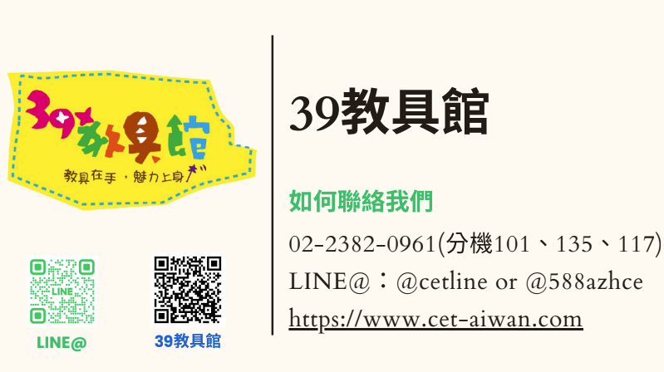
單位名稱 |  |  | 報價日期
聯絡人 |  |  | ※說明 1.本報價均含稅，填寫完畢後回傳LINE@、Email或傳真 教資中心 收 電話：(02)23820961 傳真：(02)23820841 E-mail：jerry.zhu@cet-taiwan.com 2.完成匯款後，請主動提供匯款後五碼； 劃撥轉帳者請傳真劃撥單據，以利對帳。 3.訂購金額未滿1200，將酌收100元物流處理費用。(特殊大件教具不享此免運優惠) 4.大件教具運費會以實際箱數計價運費金額，並視商品裝箱數酌收 150-600 元不等之運費。 5.離島地區(澎湖、金門、馬祖)： 恕無法宅配服務及貨到付款，將以郵局 掛號方式寄出。 6.提供紙本電子發票，發票內容只有金額不會有商品明細，可以打統編，但是沒有抬頭。出貨會時會附出貨明細
聯絡電話 |  | 手機號碼
傳真
E-mail
送件地址
統一編號
備註
付款方式 （請勾選） | □ATM轉帳（822中國信託城中分行 107540309274） □郵局劃撥（戶名：師德文教股份有限公司 17240359） ※若需要先出貨，後付清，請填寫貨到後將於 月 日前 付清。 (請務必填寫清楚)

填寫完畢請至工作表「報價單」輸入所需教具數量↓

學校報價需知
